Manual de Usuario
En la hoja "superficie inclinada" nos arroja el resumen del proyecto así como el despiece total para ese tipo de sistema, y los subsistemas ingresados dentro de esta solución.
Manual de usuario
En la hoja "manual de usuario" encontraremos las instrucciones de uso de la herramienta.
La herramienta "novotegra sizing tool" es una herramienta basada en Excel que nos permite realizar diferentes cálculos y despieces o BOMs (bill of materials) de las diferentes soluciones de la marca novotegra. En esta herramienta se encuentran cargadas las hojas de ingeniería mediante las cuales se realizan los cálculos para definir las resistencias y la forma adecuada para realizar la instalación en las diferentes condiciones encontradas a lo largo de la republica mexicana.

Entendiendo el libro "novotegra sizing tool xx.xx.xx"

a) | El libro contara con el nombre de novotegra sizing tool, seguido del numero de la versión más reciente, debemos de consultar con novotegra cual es la versión actualizada de la herramienta ya que continuamente se trabaja en mejorar la misma.
En la hoja "datos del proyecto" realizaremos el ingreso de datos de nuestro sistema FV y la ubicación geográfica.
En la hoja "losa plana - una fila" nos arroja el resumen del proyecto así como el despiece total para ese tipo de sistema, y los subsistemas ingresados dentro de esta solución.

b) | Es de suma importancia que el documento se ejecute en la versión más actualizada de Excel ya que si es utilizada en una versión anterior muchas de las formulas utilizadas no funcionaran de forma adecuada y la herramienta presentará múltiples errores.

c) | Dentro de la herramienta contaremos con múltiples hojas que nos ayudaran a ingresar datos y a imprimir en PDF los BOMs y las guías de corte para los diferentes sistemas que hemos ingresado, estas hojas serán descritas a continuación;
En la hoja "lamina trapezoidal" nos arroja el resumen del proyecto así como el despiece total para ese tipo de sistema, y los subsistemas ingresados dentro de esta solución.

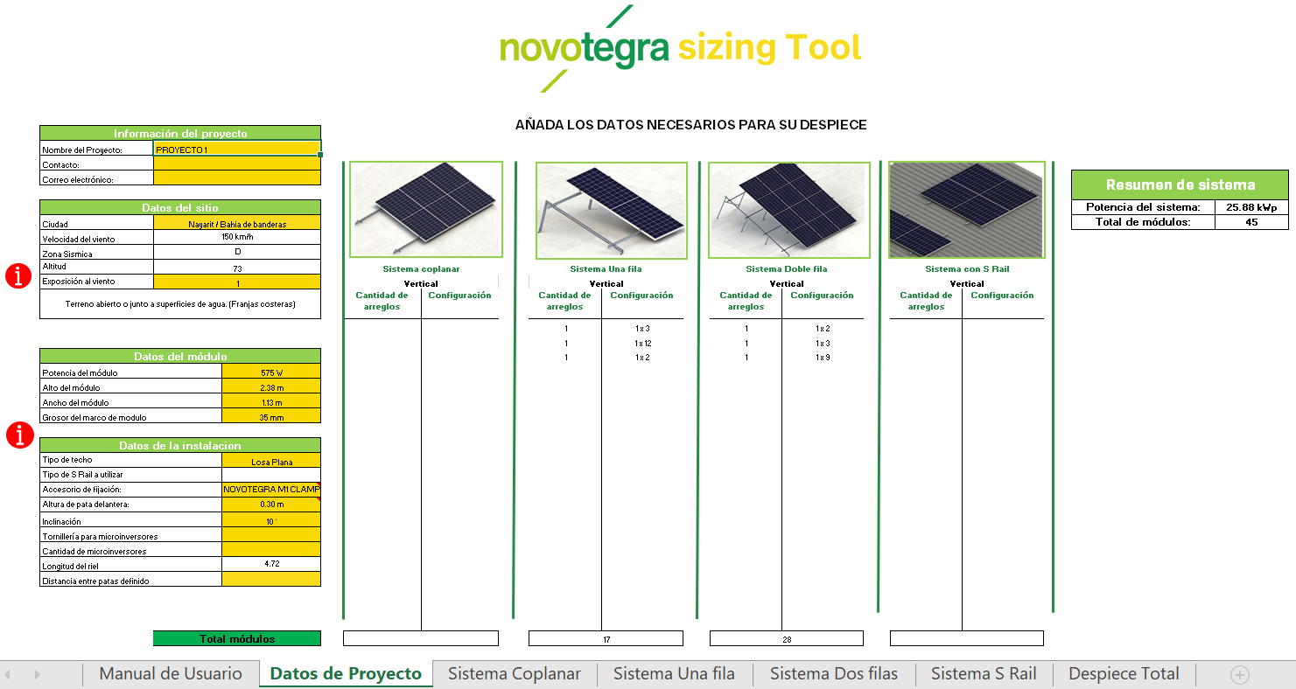

En la hoja "losa plana - dos fila" nos arroja el resumen del proyecto así como el despiece total para ese tipo de sistema, y los subsistemas ingresados dentro de esta solución.
Dentro de esta hoja encontraremos la sumatoria de cada uno de los despieces ingresados en la herramienta, por lo que tendremos el BOM total de todos los proyectos y tipos de planchas ingresados.

Hojas a utilizar en la herramienta

2 | Ingreso de datos en "Datos de Proyecto"

La herramienta nos permite seleccionar si el sistema será instalado de manera vertical u horizontal ( portrait o landscape) la recomendación siempre será realizar la instalación en modo vertical para tener ahorros en material.

En esta sección se nos solicita llenar los datos del proyecto, tales como: 1-La información del contacto, tales como nombre de proyecto, contacto y correo electronico.
2-Los datos del sitio en donde se hará la instalación, es de vital importancia colocar la ciudad ya que con esto la hoja de cálculo podrá sacar la información de las cartas de ingeniería en función a la velocidad de viento utilizada para el diseño.
La exposición del viento también es un factor que domina en el diseño de la estructura, para conocer más sobre este criterio revisar el punto 3.0

En esta parte observaremos la sumatoria de todos los arreglos ingresados en numero de módulos y potencia del sistema.

La sección central de la hoja cuenta con dos partes:
Las partes marcadas con "1" nos solicitan ingresar el numero de veces que se repite ese tipo de arreglo o plancha en especifico.
Las partes marcadas con "2" nos solicitan ingresar la cantidad de paneles por arreglo

En esta sección se nos solicita llenar los datos del proyecto, tales como: 3- Se nos pide ingresar los datos del módulo FV a utilizar es de vital importancia ingresar manualmente el tamaño del módulo FV y su espesor. 4- El resto de los datos dependerán directamente del tipo de sistema a instalar.

En la parte inferior de cada tipo de sistema encontraremos la sumatoria total de todas las variantes de planchas ingresadas para cada tipo de sistema.

3 | Exposición al viento

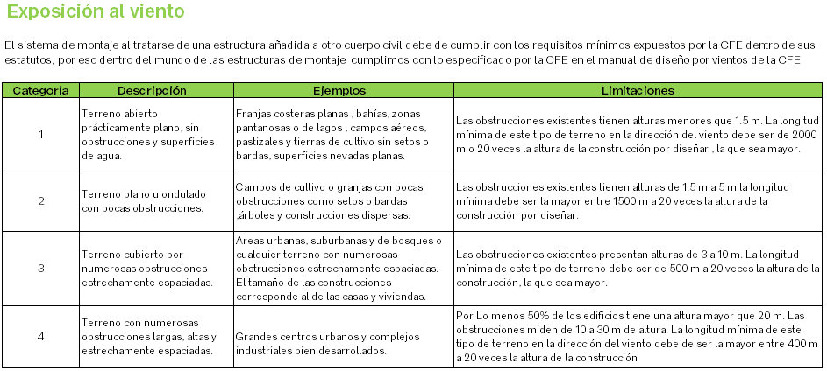

4 | Tipos de techos y accesorios

 | Tipo de Techo |  |  | Soluciones compatible | Accesorios de fijacion
 | Losa Plana | 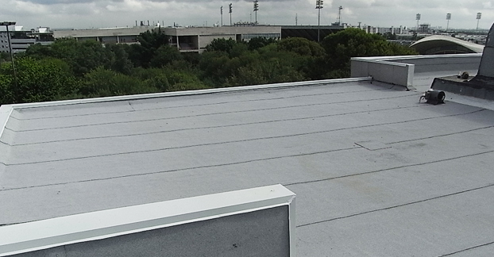 |  | Sistema Coplanar Sistema de 1 Fila Sistema 2 Filas
 | Losa Inclinada |  |  | Sistema Coplanar Sistema de 1 Fila Sistema 2 Filas
 | Lamina Trapezoidal |  |  | Sistema Coplanar Sistema con NT Rail | *Protea Bracket | 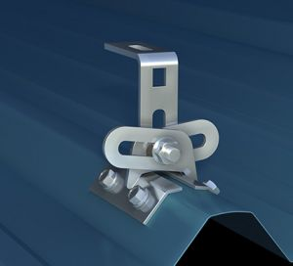
 | Lamina ondulada |  |  | Sistema Coplanar | *Corrubracket | 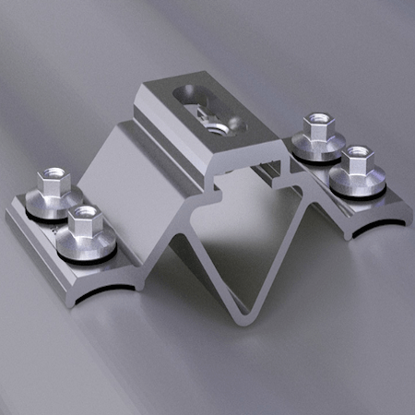
 | Lamina Engargolada |  | 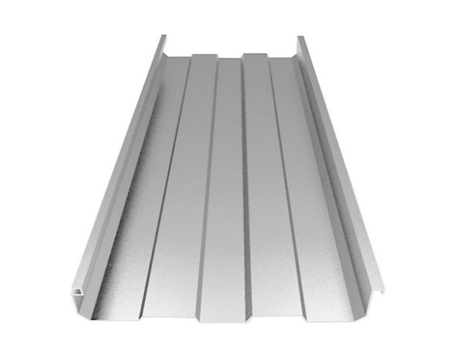 | Sistema Coplanar | *M1 Clamp novotegra *M2 Clamp novotegra | 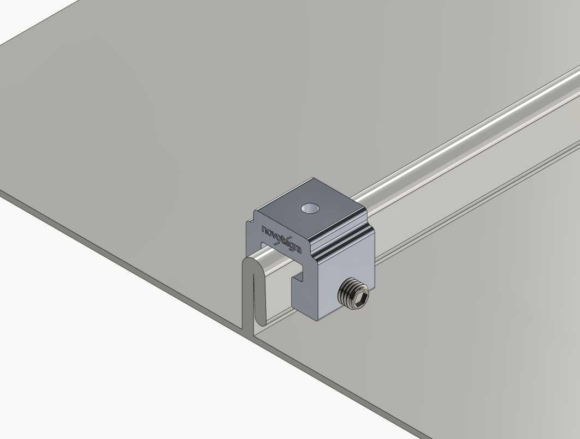
 | TPO | 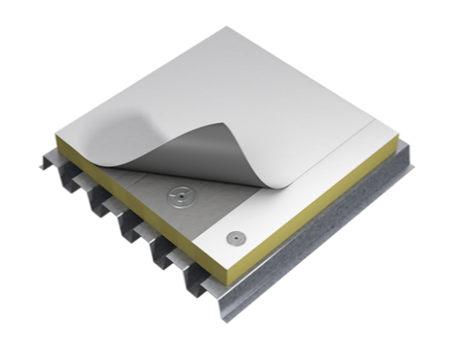 |  | No Compatible | No Compatible

5 | Terminos y condiciones de uso.
Términos y Condiciones de Uso
La plantilla novotegra sizing tool está diseñada únicamente como un apoyo en el dimensionamiento del sistema de montaje para proyectos fotovoltaicos. Todos los resultados obtenidos de esta plantilla deberán de ser validados de acuerdo con el proyecto en cuestión.
Es responsabilidad del usuario de esta plantilla verificar que:
El sistema de montaje cumple con todos los reglamentos y leyes aplicables al lugar de instalación.
El techo o estructura cuenta con la capacidad de soportar las cargas del sistema de montaje.
Los datos e información ingresados en esta plantilla son correctos bajo su entera responsabilidad.
BayWa S de RL de CV y Novotegra renuncian a cualquier garantía, expresa o implícita que no este de acuerdo con los términos y condiciones de garantía de producto disponibles en el sitio web: www.novotegra.mx

Sistema Coplanar
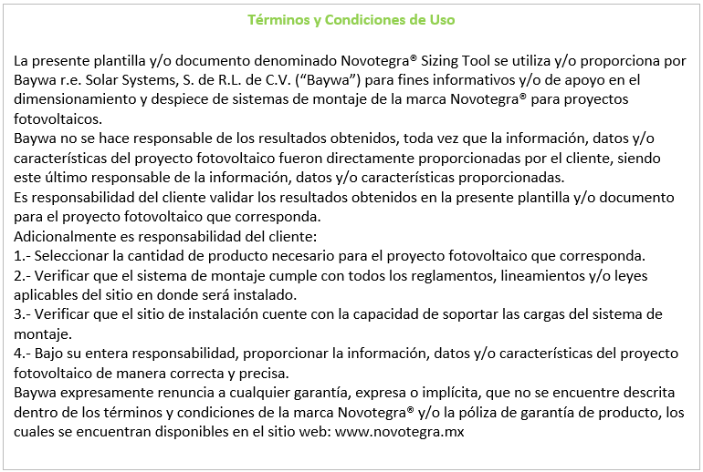
Nombre del Proyecto: |  | 0
Contacto: |  | 0
Correo: |  | 0 |  |  |  | (Para la distancia de span real, se consideró un voladizo de 30 cm de cada extremo)
Ciudad: |  | Colima / Colima
Velocidad de viento: |  | 120 km/h |  | 0 |  | Tilted Roof - Single Row
Potencia de módulo: |  | 615 W |  |  |  | # de Arreglo | 1 | 2 | 3 | 4 | 5 | 6 | 7 | 8 | 9 | 10
Número de planchas: |  | 3 |  |  |  | Configuración | 1 x 10 | 1 x 10 | 1 x 0 | 1 x 0 | 1 x 0 | 1 x 0 | 1 x 0 | 1 x 0 | 1 x 0 | 1 x 0
Número de módulos: |  | 30 | 0 |  |  | Cantidad de arreglos | 1 | 2 | 0 | 0 | 0 | 0 | 0 | 0 | 0 | 0
Área total estimada: |  | 98 m² |  |  |  | # Apoyos x Riel E-O | 7 | 14 | 0 | 0 | 0 | 0 | 0 | 0 | 0 | 0
 |  |  |  |  |  | Riel Este-Oeste (2 x Arreglo) | 11.58 m | 11.58 m | 0.00 m | 0.00 m | 0.00 m | 0.00 m | 0.00 m | 0.00 m | 0.00 m | 0.00 m
Despiece total del sistema |  |  |  |  |  | Span Real | 1.83 m | 1.83 m | 0.00 m | 0.00 m | 0.00 m | 0.00 m | 0.00 m | 0.00 m | 0.00 m | 0.00 m
 |  |  |  |  |  | L FOOT NOVOTEGRA | 14 | 28 | 0 | 0 | 0 | 0 | 0 | 0 | 0 | 0
SKU | Descripción |  |  |  | Cantidad | N CONNECTOR NOVOTEGRA | 4 | 8 | 0 | 0 | 0 | 0 | 0 | 0 | 0 | 0
N00002 | L FOOT NOVOTEGRA |  |  |  | 42 | END CLAMP NOVOTEGRA | 4 | 8 | 0 | 0 | 0 | 0 | 0 | 0 | 0 | 0
N00003 | N CONNECTOR NOVOTEGRA |  |  |  | 12 | MIDDLE CLAMP NOVOTEGRA | 18 | 36 | 0 | 0 | 0 | 0 | 0 | 0 | 0 | 0
N00014 | END CLAMP NOVOTEGRA |  |  |  | 12 | END CAP NOVOTEGRA | 4 | 8 | 0 | 0 | 0 | 0 | 0 | 0 | 0 | 0
N00027 | MIDDLE CLAMP PRO |  |  |  | 54 | N RAIL 4.72 | 5 | 10 | 0 | 0 | 0 | 0 | 0 | 0 | 0 | 0
N00023 | END CAP NOVOTEGRA |  |  |  | 12 | SGB-4, 4-4 SOL | 1 | 2 | 0 | 0 | 0 | 0 | 0 | 0 | 0 | 0
N00015 | N RAIL 4.72 |  |  |  | 15 | 0 | 0 | 0 | 0 | 0 | 0 | 0 | 0 | 0 | 0 | 0
M00112 | SGB-4, 4-14 SOL-STR |  |  |  | 3 | 0 | 0 | 0 | 0 | 0 | 0 | 0 | 0 | 0 | 0 | 0
0 | 0 |  |  |  | 0 |  | 0 | 0 | 0 | 0 | 0 | 0 | 0 | 0 | 0 | 0
 | 0 |  |  |  | 0

 | Referencias para instalación

 | Distancia máxima entre puntos de apoyo E-O |  |  | 1.85 m

 |  |  |  |  |  | Tilted Roof - Single Row
 |  |  |  |  |  | # de Arreglo | 11 | 12 | 13 | 14 | 15 | 16 | 17 | 18 | 19 | 20
 |  |  |  |  |  | Configuración | 1 x 0 | 1 x 0 | 1 x 0 | 1 x 0 | 1 x 0 | 1 x 0 | 1 x 0 | 1 x 0 | 1 x 0 | 1 x 0
 |  |  |  |  |  | Cantidad de arreglos | 0 | 0 | 0 | 0 | 0 | 0 | 0 | 0 | 0 | 0
 |  |  |  |  |  | # Apoyos x Riel E-O | 0 | 0 | 0 | 0 | 0 | 0 | 0 | 0 | 0 | 0
 |  |  |  |  |  | Riel Este-Oeste (2 x Arreglo) | 0.00 m | 0.00 m | 0.00 m | 0.00 m | 0.00 m | 0.00 m | 0.00 m | 0.00 m | 0.00 m | 0.00 m
 |  |  |  |  |  | Span Real | 0.00 m | 0.00 m | 0.00 m | 0.00 m | 0.00 m | 0.00 m | 0.00 m | 0.00 m | 0.00 m | 0.00 m
 |  |  |  |  |  | L FOOT NOVOTEGRA | 0 | 0 | 0 | 0 | 0 | 0 | 0 | 0 | 0 | 0
 |  |  |  |  |  | N CONNECTOR NOVOTEGRA | 0 | 0 | 0 | 0 | 0 | 0 | 0 | 0 | 0 | 0
 |  |  |  |  |  | END CLAMP NOVOTEGRA | 0 | 0 | 0 | 0 | 0 | 0 | 0 | 0 | 0 | 0
 |  |  |  |  |  | MIDDLE CLAMP NOVOTEGRA | 0 | 0 | 0 | 0 | 0 | 0 | 0 | 0 | 0 | 0
 |  |  |  |  |  | END CAP NOVOTEGRA | 0 | 0 | 0 | 0 | 0 | 0 | 0 | 0 | 0 | 0
 |  |  |  |  |  | N RAIL 4.72 | 0 | 0 | 0 | 0 | 0 | 0 | 0 | 0 | 0 | 0
 |  |  |  |  |  | SGB-4, 4-4 SOL | 0 | 0 | 0 | 0 | 0 | 0 | 0 | 0 | 0 | 0
 |  |  |  |  |  | 0 | 0 | 0 | 0 | 0 | 0 | 0 | 0 | 0 | 0 | 0
 |  |  |  |  |  | 0 | 0 | 0 | 0 | 0 | 0 | 0 | 0 | 0 | 0 | 0
 |  |  |  |  |  |  | 0 | 0 | 0 | 0 | 0 | 0 | 0 | 0 | 0 | 0

Sistema S Rail
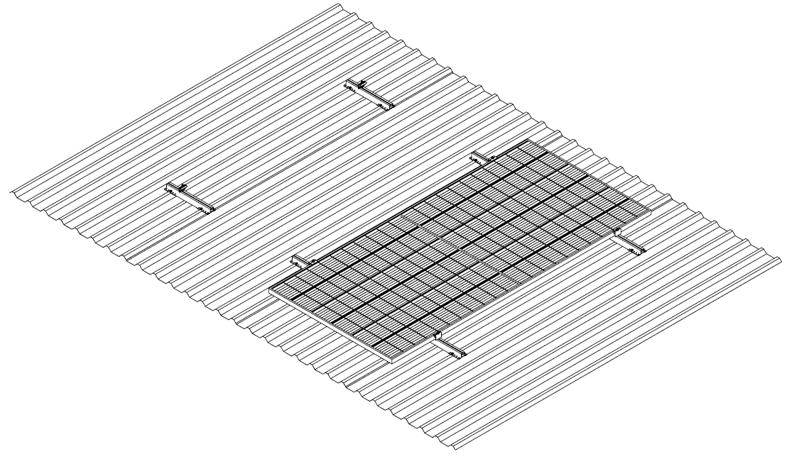
Nombre del Proyecto: |  | 0 |  |  | Tilted Trapezoidal Metal Sheet
Contacto: |  | 0 |  |  | # de Arreglo | 1 | 2 | 3 | 4 | 5 | 6 | 7 | 8 | 9 | 10
Correo: |  | 0 |  |  | Configuración | 1 x 10 | 1 x 0 | 1 x 0 | 1 x 0 | 1 x 0 | 1 x 0 | 1 x 0 | 1 x 0 | 1 x 0 | 1 x 0
Ciudad: |  | Colima / Colima |  |  | Cantidad de arreglos | 1 | 0 | 0 | 0 | 0 | 0 | 0 | 0 | 0 | 0
Velocidad de viento: |  | 120 km/h | 0 |  | S RAIL 40 | 22 | 0 | 0 | 0 | 0 | 0 | 0 | 0 | 0 | 0
Potencia de módulo: |  | 615 W |  |  | END CLAMP NOVOTEGRA | 4 | 0 | 0 | 0 | 0 | 0 | 0 | 0 | 0 | 0
Número de planchas: |  | 1 |  |  | MIDDLE CLAMP NOVOTEGRA | 18 | 0 | 0 | 0 | 0 | 0 | 0 | 0 | 0 | 0
Número de módulos: |  | 10 | 0 |  | EJOT JF3-2-5.5x25 E16 | 88 | 0 | 0 | 0 | 0 | 0 | 0 | 0 | 0 | 0
Área total estimada: |  | 33 m² |  |  | SGB-4, 4-4 SOL | 1 | 0 | 0 | 0 | 0 | 0 | 0 | 0 | 0 | 0

Despiece total del sistema |  |  |  |  | Tilted Trapezoidal Metal Sheet
 |  |  |  |  | # de Arreglo | 11 | 12 | 13 | 14 | 15 | 16 | 17 | 18 | 19 | 20
SKU | Descripción |  |  | Cantidad | Configuración | 1 x 0 | 1 x 0 | 1 x 0 | 1 x 0 | 1 x 0 | 1 x 0 | 1 x 0 | 1 x 0 | 1 x 0 | 1 x 0
N00018 | S RAIL 40 |  |  | 22 | Cantidad de arreglos | 0 | 0 | 0 | 0 | 0 | 0 | 0 | 0 | 0 | 0
N00014 | END CLAMP NOVOTEGRA |  |  | 4 | S RAIL 40 | 0 | 0 | 0 | 0 | 0 | 0 | 0 | 0 | 0 | 0
N00027 | MIDDLE CLAMP PRO |  |  | 18 | END CLAMP NOVOTEGRA | 0 | 0 | 0 | 0 | 0 | 0 | 0 | 0 | 0 | 0
M00111 | EJOT JF3-2-5.5x25 E16 |  |  | 88 | MIDDLE CLAMP NOVOTEGRA | 0 | 0 | 0 | 0 | 0 | 0 | 0 | 0 | 0 | 0
M00112 | SGB-4, 4-14 SOL-STR |  |  | 1 | EJOT JF3-2-5.5x25 E16 | 0 | 0 | 0 | 0 | 0 | 0 | 0 | 0 | 0 | 0
 |  |  |  |  | SGB-4, 4-4 SOL | 0 | 0 | 0 | 0 | 0 | 0 | 0 | 0 | 0 | 0

 | Referencias para instalación

